Pakiety Sponsorskie
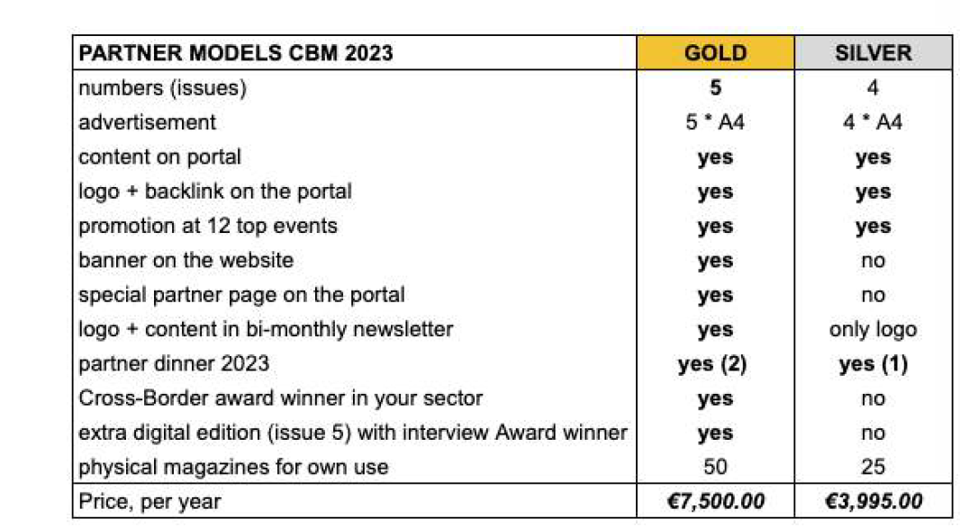
 | GOLD | SILVER | Association Member | Community Member | Free
basic newsletter subscprition | yes | yes | yes | yes | yes
newsletter article | 3 | 1 | no | no
webinar sponsor (logo + mentioning about company core service/product) | 2 webinars | 1 webinar | no | no
banner on the website | yes | no | no | no
Membership Page (logo) | no | no | yes | no
partner page on website (logo + description) + backlink | yes | yes | no | no
expert article on portal | yes | no | no | no

webinar with a sponsor about their filed of expertise | yes | no | no | no
Yearly membership fee in association included | yes | no | yes | no
Community Acccess | yes | no | yes | yes | yes (basic acces)
Cooperation Forum | yes | no | yes | no
Yearly Meetup ticket (place to be decide) | yes | no | yes | no
Sponsor can information that they cooperate with Association (ex. On. Theirp partner pages) | yes | yes | yes | no
Routing potential leads for partner services to the partner | yes | no | yes | no
PRICE | € 4,900.00 | € 290.00 | 900 | 60 | 0
Monthly | € 408.33 | € 24.17 | € 75.00 | 5 | 0
Add-ons
video case | indivudial pricing
Yearly Meetup Strategc Sponsor | $$$

Estimate
Gold Packets | 20 | 98000
Silver

